4-10MAGGIO22vs27APR-3MAGGIO22
lres | Comune | Casi incidenti 7gg 4-10maggio2022 | Tasso casi incidenti*1000 abitanti -ultimi7gg - 4-10maggio2022 | Casi incidenti 7gg 27aprile-3maggio2022 | Variazione assoluta n. casi incidenti ultime 2 settimane
016001 | Adrara San Martino | 6 | 2.8 | 8 | -2 |  | Commento ai dati a cura di Alberto Zucchi, Elvira Beato, Roberta Ciampichini, Giacomo Crotti -Servizio Epidemiologico Aziendale- ATS Bergamo
016002 | Adrara San Rocco | 3 | 3.7 | 4 | -1 |  | * il commento è contenuto nel testo a parte in apposito file pdf.
016003 | Albano Sant'Alessandro | 37 | 4.4 | 33 | 4
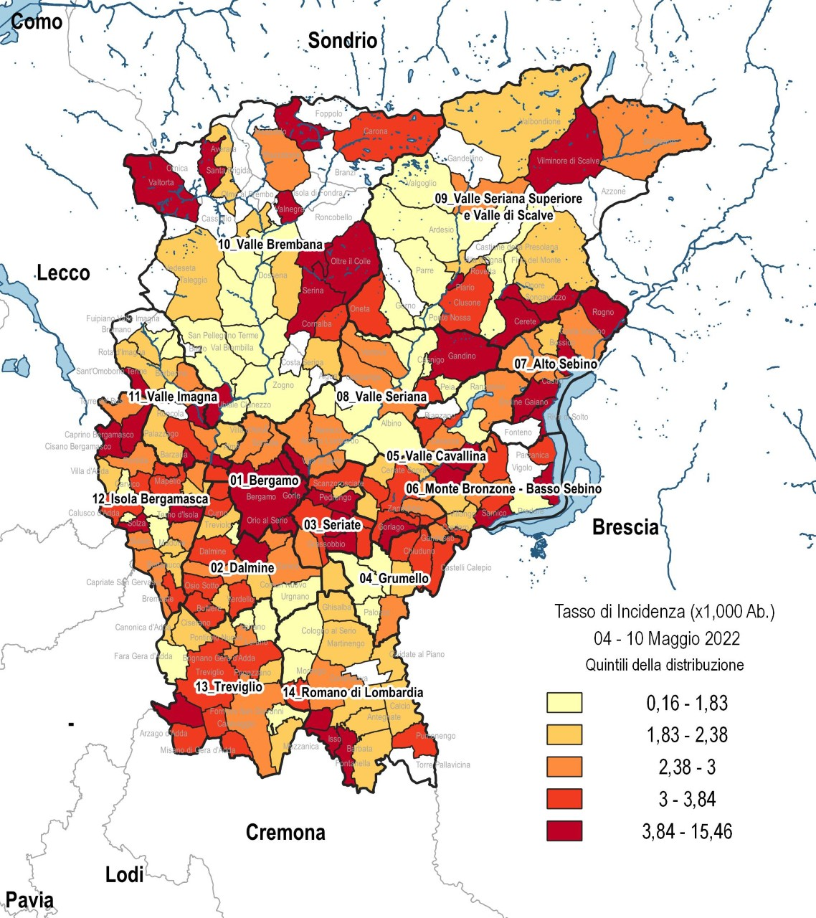
016004 | Albino | 30 | 1.7 | 37 | -7
016248 | Algua | 0 | 0.0 | 0 | 0
016005 | Almè | 11 | 1.9 | 14 | -3
016006 | Almenno San Bartolomeo | 24 | 3.7 | 30 | -6
016007 | Almenno San Salvatore | 17 | 3.0 | 24 | -7
016008 | Alzano Lombardo | 37 | 2.7 | 59 | -22
016009 | Ambivere | 9 | 3.8 | 12 | -3
016010 | Antegnate | 6 | 1.9 | 12 | -6
016011 | Arcene | 10 | 2.1 | 19 | -9
016012 | Ardesio | 2 | 0.6 | 5 | -3
016013 | Arzago d'Adda | 9 | 3.3 | 10 | -1
016014 | Averara | 0 | 0.0 | 0 | 0
016015 | Aviatico | 0 | 0.0 | 1 | -1
016016 | Azzano San Paolo | 21 | 2.7 | 19 | 2
016017 | Azzone | 0 | 0.0 | 0 | 0
016018 | Bagnatica | 18 | 4.1 | 29 | -11
016019 | Barbata | 3 | 4.2 | 2 | 1
016020 | Bariano | 14 | 3.3 | 18 | -4
016021 | Barzana | 9 | 4.4 | 7 | 2
016022 | Bedulita | 1 | 1.4 | 4 | -3
016023 | Berbenno | 7 | 2.8 | 18 | -11
016024 | Bergamo | 485 | 3.9 | 653 | -168
016025 | Berzo San Fermo | 7 | 4.9 | 4 | 3
016026 | Bianzano | 0 | 0.0 | 2 | -2
016027 | Blello | 0 | 0.0 | 0 | 0
016028 | Bolgare | 9 | 1.4 | 13 | -4
016029 | Boltiere | 19 | 3.0 | 35 | -16
016030 | Bonate Sopra | 45 | 4.4 | 37 | 8
016031 | Bonate Sotto | 18 | 2.7 | 29 | -11
016032 | Borgo di Terzo | 4 | 3.4 | 4 | 0
016033 | Bossico | 2 | 2.1 | 0 | 2
016034 | Bottanuco | 15 | 2.9 | 20 | -5
016035 | Bracca | 0 | 0.0 | 2 | -2
016036 | Branzi | 0 | 0.0 | 0 | 0
016037 | Brembate | 32 | 3.7 | 41 | -9
016038 | Brembate di Sopra | 20 | 2.5 | 28 | -8
016040 | Brignano Gera d'Adda | 21 | 3.4 | 18 | 3
016041 | Brumano | 0 | 0.0 | 0 | 0
016042 | Brusaporto | 35 | 6.2 | 16 | 19
016043 | Calcinate | 1 | 0.2 | 9 | -8
016044 | Calcio | 10 | 1.8 | 17 | -7
016046 | Calusco d'Adda | 28 | 3.3 | 27 | 1
016047 | Calvenzano | 15 | 3.5 | 18 | -3
016048 | Camerata Cornello | 1 | 1.8 | 1 | 0
016049 | Canonica d'Adda | 9 | 2.1 | 13 | -4
016050 | Capizzone | 3 | 2.5 | 6 | -3
016051 | Capriate San Gervasio | 23 | 2.7 | 81 | -58
016052 | Caprino Bergamasco | 24 | 7.8 | 19 | 5
016053 | Caravaggio | 44 | 2.7 | 75 | -31
016055 | Carobbio degli Angeli | 19 | 3.9 | 21 | -2
016056 | Carona | 1 | 3.6 | 0 | 1
016057 | Carvico | 7 | 1.5 | 23 | -16
016058 | Casazza | 11 | 2.8 | 7 | 4
016059 | Casirate d'Adda | 27 | 6.7 | 15 | 12
016060 | Casnigo | 5 | 1.6 | 3 | 2
016061 | Cassiglio | 0 | 0.0 | 2 | -2
016063 | Castel Rozzone | 8 | 2.9 | 4 | 4
016062 | Castelli Calepio | 34 | 3.3 | 35 | -1
016064 | Castione della Presolana | 7 | 2.0 | 8 | -1
016065 | Castro | 3 | 2.4 | 1 | 2
016066 | Cavernago | 6 | 2.2 | 18 | -12
016067 | Cazzano Sant'Andrea | 3 | 1.8 | 3 | 0
016068 | Cenate Sopra | 6 | 2.4 | 12 | -6
016069 | Cenate Sotto | 14 | 3.6 | 11 | 3
016070 | Cene | 11 | 2.6 | 14 | -3
016071 | Cerete | 8 | 5.0 | 7 | 1
016072 | Chignolo d'Isola | 4 | 1.2 | 19 | -15
016073 | Chiuduno | 23 | 3.7 | 30 | -7
016074 | Cisano Bergamasco | 25 | 4.0 | 43 | -18
016075 | Ciserano | 19 | 3.5 | 15 | 4
016076 | Cividate al Piano | 12 | 2.3 | 9 | 3
016077 | Clusone | 27 | 3.1 | 23 | 4
016078 | Colere | 0 | 0.0 | 1 | -1
016079 | Cologno al Serio | 11 | 1.0 | 45 | -34
016080 | Colzate | 1 | 0.6 | 4 | -3
016081 | Comun Nuovo | 10 | 2.3 | 5 | 5
016082 | Corna Imagna | 1 | 1.1 | 1 | 0
016249 | Cornalba | 1 | 3.5 | 1 | 0
016083 | Cortenuova | 0 | 0.0 | 5 | -5
016084 | Costa di Mezzate | 11 | 3.3 | 12 | -1
016247 | Costa Serina | 2 | 2.3 | 2 | 0
016085 | Costa Valle Imagna | 3 | 5.5 | 0 | 3
016086 | Costa Volpino | 27 | 3.0 | 36 | -9
016087 | Covo | 9 | 2.1 | 17 | -8
016088 | Credaro | 12 | 3.3 | 21 | -9
016089 | Curno | 23 | 3.0 | 36 | -13
016090 | Cusio | 1 | 4.6 | 1 | 0
016091 | Dalmine | 86 | 3.6 | 106 | -20
016092 | Dossena | 2 | 2.3 | 1 | 1
016093 | Endine Gaiano | 10 | 3.0 | 22 | -12
016094 | Entratico | 5 | 2.6 | 22 | -17
016096 | Fara Gera d'Adda | 13 | 1.6 | 28 | -15
016097 | Fara Olivana con Sola | 11 | 8.4 | 14 | -3
016098 | Filago | 7 | 2.2 | 22 | -15
016099 | Fino del Monte | 2 | 1.7 | 1 | 1
016100 | Fiorano al Serio | 4 | 1.3 | 3 | 1
016101 | Fontanella | 10 | 2.1 | 27 | -17
016102 | Fonteno | 0 | 0.0 | 1 | -1
016103 | Foppolo | 0 | 0.0 | 0 | 0
016104 | Foresto Sparso | 7 | 2.3 | 16 | -9
016105 | Fornovo San Giovanni | 5 | 1.5 | 10 | -5
016106 | Fuipiano Valle Imagna | 0 | 0.0 | 1 | -1
016107 | Gandellino | 0 | 0.0 | 2 | -2
016108 | Gandino | 22 | 4.1 | 10 | 12
016109 | Gandosso | 4 | 2.7 | 4 | 0
016110 | Gaverina Terme | 3 | 3.6 | 0 | 3
016111 | Gazzaniga | 12 | 2.4 | 11 | 1
016113 | Ghisalba | 14 | 2.3 | 15 | -1
016114 | Gorlago | 20 | 3.8 | 20 | 0
016115 | Gorle | 29 | 4.3 | 32 | -3
016116 | Gorno | 2 | 1.4 | 3 | -1
016117 | Grassobbio | 18 | 2.8 | 31 | -13
016118 | Gromo | 3 | 2.6 | 3 | 0
016119 | Grone | 7 | 7.9 | 1 | 6
016120 | Grumello del Monte | 25 | 3.3 | 22 | 3
016121 | Isola di Fondra | 0 | 0.0 | 0 | 0
016122 | Isso | 7 | 11.2 | 2 | 5
016123 | Lallio | 6 | 1.4 | 11 | -5
016124 | Leffe | 16 | 3.7 | 18 | -2
016125 | Lenna | 1 | 1.8 | 3 | -2
016126 | Levate | 10 | 2.7 | 14 | -4
016127 | Locatello | 1 | 1.2 | 1 | 0
016128 | Lovere | 24 | 4.6 | 20 | 4
016129 | Lurano | 7 | 2.4 | 10 | -3
016130 | Luzzana | 2 | 2.3 | 6 | -4
016131 | Madone | 8 | 2.0 | 22 | -14
016132 | Mapello | 25 | 3.6 | 25 | 0
016133 | Martinengo | 22 | 2.0 | 22 | 0
016250 | Medolago | 12 | 4.9 | 12 | 0
016134 | Mezzoldo | 0 | 0.0 | 0 | 0
016135 | Misano di Gera d'Adda | 10 | 3.4 | 17 | -7
016136 | Moio de' Calvi | 3 | 15.5 | 1 | 2
016137 | Monasterolo del Castello | 1 | 0.8 | 7 | -6
016139 | Montello | 11 | 3.3 | 16 | -5
016140 | Morengo | 3 | 1.2 | 22 | -19
016141 | Mornico al Serio | 3 | 1.0 | 5 | -2
016142 | Mozzanica | 10 | 2.3 | 12 | -2
016143 | Mozzo | 26 | 3.5 | 38 | -12
016144 | Nembro | 27 | 2.4 | 30 | -3
016145 | Olmo al Brembo | 0 | 0.0 | 4 | -4
016146 | Oltre il Colle | 14 | 13.9 | 1 | 13
016147 | Oltressenda Alta | 0 | 0.0 | 0 | 0
016148 | Oneta | 2 | 3.5 | 0 | 2
016149 | Onore | 2 | 2.2 | 0 | 2
016150 | Orio al Serio | 7 | 4.2 | 3 | 4
016151 | Ornica | 0 | 0.0 | 0 | 0
016152 | Osio Sopra | 13 | 2.5 | 16 | -3
016153 | Osio Sotto | 41 | 3.2 | 43 | -2
016154 | Pagazzano | 4 | 1.9 | 7 | -3
016155 | Paladina | 16 | 3.9 | 9 | 7
016156 | Palazzago | 9 | 2.0 | 15 | -6
016157 | Palosco | 17 | 2.9 | 10 | 7
016158 | Parre | 4 | 1.5 | 1 | 3
016159 | Parzanica | 1 | 3.0 | 0 | 1
016160 | Pedrengo | 23 | 3.9 | 23 | 0
016161 | Peia | 2 | 1.2 | 3 | -1
016162 | Pianico | 4 | 2.7 | 6 | -2
016163 | Piario | 5 | 4.8 | 4 | 1
016164 | Piazza Brembana | 3 | 2.4 | 3 | 0
016165 | Piazzatorre | 1 | 2.6 | 0 | 1
016166 | Piazzolo | 0 | 0.0 | 0 | 0
016167 | Pognano | 1 | 0.6 | 3 | -2
016168 | Ponte Nossa | 3 | 1.7 | 3 | 0
016170 | Ponte San Pietro | 28 | 2.4 | 41 | -13
016169 | Ponteranica | 19 | 2.8 | 24 | -5
016171 | Pontida | 8 | 2.4 | 14 | -6
016172 | Pontirolo Nuovo | 10 | 2.0 | 18 | -8
016173 | Pradalunga | 6 | 1.3 | 9 | -3
016174 | Predore | 3 | 1.6 | 6 | -3
016175 | Premolo | 0 | 0.0 | 3 | -3
016176 | Presezzo | 13 | 2.7 | 7 | 6
016177 | Pumenengo | 6 | 3.6 | 6 | 0
016178 | Ranica | 24 | 4.0 | 24 | 0
016179 | Ranzanico | 1 | 0.8 | 0 | 1
016180 | Riva di Solto | 6 | 6.8 | 3 | 3
016182 | Rogno | 16 | 4.1 | 19 | -3
016183 | Romano di Lombardia | 50 | 2.4 | 59 | -9
016184 | Roncobello | 0 | 0.0 | 0 | 0
016185 | Roncola | 0 | 0.0 | 0 | 0
016186 | Rota d'Imagna | 2 | 2.2 | 1 | 1
016187 | Rovetta | 7 | 1.7 | 8 | -1
016188 | San Giovanni Bianco | 7 | 1.5 | 24 | -17
016189 | San Paolo d'Argon | 14 | 2.4 | 15 | -1
016190 | San Pellegrino Terme | 8 | 1.7 | 16 | -8
016191 | Santa Brigida | 1 | 1.9 | 0 | 1
016252 | Sant'Omobono Terme | 8 | 2.0 | 11 | -3
016193 | Sarnico | 32 | 4.6 | 37 | -5
016194 | Scanzorosciate | 34 | 3.4 | 30 | 4
016195 | Schilpario | 3 | 2.6 | 0 | 3
016196 | Sedrina | 3 | 1.2 | 3 | 0
016197 | Selvino | 2 | 1.0 | 2 | 0
016198 | Seriate | 99 | 3.8 | 125 | -26
016199 | Serina | 17 | 8.1 | 12 | 5
016200 | Solto Collina | 14 | 7.9 | 12 | 2
016251 | Solza | 3 | 1.5 | 3 | 0
016201 | Songavazzo | 3 | 4.3 | 2 | 1
016202 | Sorisole | 25 | 2.8 | 44 | -19
016203 | Sotto il Monte Giovanni XXIII | 14 | 3.1 | 11 | 3
016204 | Sovere | 15 | 2.8 | 25 | -10
016205 | Spinone al Lago | 3 | 3.1 | 7 | -4
016206 | Spirano | 4 | 0.7 | 5 | -1
016207 | Stezzano | 68 | 5.0 | 50 | 18
016208 | Strozza | 7 | 6.5 | 5 | 2
016209 | Suisio | 11 | 2.8 | 17 | -6
016210 | Taleggio | 1 | 1.9 | 0 | 1
016211 | Tavernola Bergamasca | 18 | 8.7 | 15 | 3
016212 | Telgate | 12 | 2.3 | 20 | -8
016213 | Terno d'Isola | 13 | 1.6 | 31 | -18
016214 | Torre Boldone | 42 | 4.7 | 43 | -1
016215 | Torre de' Busi | 6 | 2.7 | 26 | -20
016216 | Torre de' Roveri | 6 | 2.4 | 11 | -5
016217 | Torre Pallavicina | 0 | 0.0 | 4 | -4
016218 | Trescore Balneario | 38 | 3.8 | 40 | -2
016219 | Treviglio | 96 | 3.1 | 141 | -45
016220 | Treviolo | 21 | 1.9 | 28 | -7
016221 | Ubiale Clanezzo | 7 | 5.1 | 1 | 6
016222 | Urgnano | 12 | 1.2 | 20 | -8
016253 | Val Brembilla | 2 | 0.5 | 11 | -9
016223 | Valbondione | 2 | 2.0 | 20 | -18
016224 | Valbrembo | 15 | 3.4 | 6 | 9
016225 | Valgoglio | 1 | 1.7 | 0 | 1
016226 | Valleve | 1 | 8.3 | 4 | -3
016227 | Valnegra | 0 | 0.0 | 0 | 0
016229 | Valtorta | 2 | 8.5 | 0 | 2
016230 | Vedeseta | 0 | 0.0 | 0 | 0
016232 | Verdellino | 17 | 2.2 | 22 | -5
016233 | Verdello | 26 | 3.1 | 27 | -1
016234 | Vertova | 12 | 2.6 | 10 | 2
016235 | Viadanica | 4 | 3.5 | 3 | 1
016236 | Vigano San Martino | 3 | 2.3 | 4 | -1
016237 | Vigolo | 0 | 0.0 | 3 | -3
016238 | Villa d'Adda | 11 | 2.3 | 12 | -1
016239 | Villa d'Almè | 15 | 2.2 | 24 | -9
016240 | Villa di Serio | 20 | 3.0 | 20 | 0
016241 | Villa d'Ogna | 4 | 2.3 | 5 | -1
016242 | Villongo | 18 | 2.2 | 21 | -3
016243 | Vilminore di Scalve | 8 | 5.5 | 4 | 4
016244 | Zandobbio | 8 | 3.0 | 4 | 4
016245 | Zanica | 26 | 2.9 | 28 | -2
016246 | Zogno | 12 | 1.4 | 16 | -4
ATS Bergamo |  | 3,337 | 2.97 | 4,261 | -924 | -21.7%

